ANEXO CONSUMO DE ARTEFACTOS
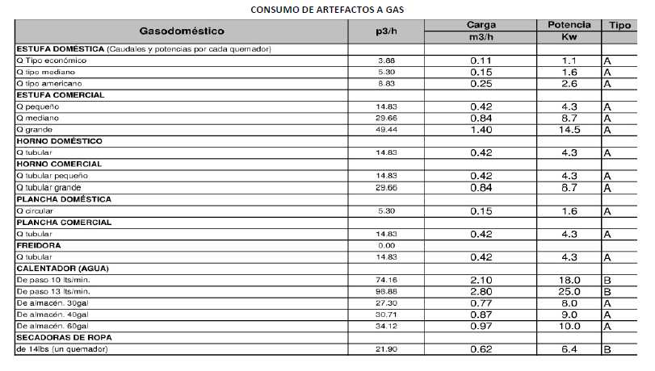
CONSUMO DE ARTEFACTOS A GAS

